AJM- GDL-
 |  |  |  |  | Título |  | PEDIDO |  |  |  |  |  |  |  |  | FOLIO |  | GDL-262
 |  |  |  |  | Área |  |  |  | Ventas

Fecha |  |  |  |  | No. De Cliente |  |  | No. Pedido |  |  |  | Condiciones
17-Oct-21 |  |  |  |  |  |  |  | GDL-262
DATOS DE FACTURACIÓN
Nombre | Sinergia 17 S.R.L. de C.V.
R.F.C. | SDI170123KP7 |  |  |  |  |  |  |  |  |  | C.P. | 20297 |  |  | Asesor: |  |  | Sergio Macias
Domicilio | Vivero del Pirul # 102 |  |  |  |  |  |  |  |  |  |  |  |  |  | Levanto Pedido: |  |  | Laura Sagun
Colonia | Casa Blanca |  |  |  |  |  |  |  |  |  |  |  |  |  | Cliente Nuevo: |  |  | SI
Ciudad | Aguascalientes |  |  |  |  |  |  |  |  |  |  |  |  |  | Medio |  |  | Tranporte Consolidado
Teléfono | 33 18735875 |  |  |  |  |  |  |  |  |  |  |  |  |  | LAB |  |  | Guadalajara
E-mail | sinergia17sas@gmail.com
DATOS DE ENTREGA |  |  |  |  |  |  |  |  |  |  |  |  |  |  |  |  | FORMA DE ENTREGA
Domicilio | Muestras Licitacion UAA Aguascalientes para Sinergia y Muebles Delgado |  |  |  |  |  |  |  |  |  |  |  |  |  |  |  | Nosotros
 |  |  |  |  |  |  |  |  |  |  |  |  |  |  |  |  | X
Colonia |  |  |  |  |  |  |  |  |  |  |  |  |  |  |  |  | Cliente Recoge

Ciudad / Estado |  |  |  |  |  |  |  |  |  |  |  |  |  |  |  |  | Transporte

Contacto y Teléfono |  |  |  |  |  |  |  |  | Fecha de Entrega |  |  | Horario de Entrega |  |  |  |  | Servicio
Sergio Espadas |  |  |  |  |  |  |  |  | 2021-10-23 |  |  | 9:00 a 14:00 hrs

Cantidad | Unidad |  | Código |  |  |  | Medida |  |  | Descripción |  |  |  |  |  |  | Precio |  | Importe
1 | Piezas |  | 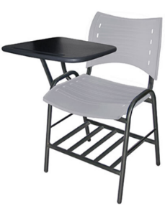 |  |  |  | 82 cm alto; 46.5cm ancho; 43 cm fondo; altura Paleta 76cm |  |  | Pupitre ISO, Estructura 1"Cal.18, 2 Refuerzo laterial 1/2" Cal-18, Tubo 7/8" Cal.18 Ovalado para respaldo. Parilla 1"Cal.8. Asiento y Respaldo Polipropileno Gris, Paleta polipropileno negro. Pintura epoxica color negro. Pasticos asiento y respaldo Offiho |  |  |  |  |  |  | 0.00 |  | 0.00
1 | Piezas |  |  |  |  |  | 80 cm alto; 51cm ancho; 40 cm fondo |  |  | Silla ISO, Estructura 1"Cal.18, 2 Refuerzo laterial 1/2" Cal-18, Refuerzo asiento 5/8" Cal.18. Respaldo Tubo 1" Cal.18 Ovalado. Asiento y Respaldo Polipropileno Gris. Pintura epoxica color negro. Plasticos asiento y respaldo Offiho |  |  |  |  |  |  | 0.00 |  | 0.00
1 | Piezas |  |  |  |  |  | 82 cm alto; 46.5cm ancho; 43 cm fondo; altura Paleta 76cm |  |  | Pupitre ISO, Estructura 1"Cal.18, 2 Refuerzo laterial 1/2" Cal-18, Tubo 7/8" Cal.18 Ovalado para respaldo. Parilla 1"Cal.8. Asiento y Respaldo Polipropileno Gris, Paleta polipropileno negro. Pintura epoxica color negro |  |  |  |  |  |  | 0.00 |  | 0.00
1 | Piezas |  |  |  |  |  | 80 cm alto; 51cm ancho; 40 cm fondo |  |  | Silla ISO, Estructura 1"Cal.18, 2 Refuerzo laterial 1/2" Cal-18, Refuerzo asiento 5/8" Cal.18. Respaldo Tubo 1" Cal.18 Ovalado. Asiento y Respaldo Polipropileno Gris. Pintura epoxica color negro |  |  |  |  |  |  | 0.00 |  | 0.00

IMPORTE CON LETRA: |  |  |  | Seiscientos Cincuenta y Tres Mil, Diez y Siete pesos 94/100 M.N. |  |  |  |  |  |  |  |  |  |  |  | Subtotal |  |  | 0.00
CAMBIOS DE ESPECIFICACIÓN TÉCNICA SOLICITADOS / OBSERVACIONES: |  |  |  |  |  |  |  |  |  |  |  |  |  |  |  | IVA 16% |  |  | 0.00
Nota: la muestras anteriores no cumplen con la altura lateral de la pata sobre el asiento y las perforaciones rectangulares |  |  |  |  |  |  |  |  |  |  |  |  |  |  |  | Total |  |  | 0.00
 |  |  |  |  |  |  |  |  |  |  |  |  |  |  |  | Nombre y Firma del Cliente:

Empaque: |  | Local |  |  |  |  | Paquetería |  |  |  | Camión |  |  | X |  | Revisó:
Método y forma de pago: |  |  |  |  |  | PUE |  |  |  |  |  |  | PPD 99
Uso CFDI: |  | G01
Enviado a Enlace |  |  |  |  |  | Salida |  |  |  | Factura |  |  |  |  | Otros

Tecnico
Partida | Descripción a detalle del bien Departamento de Proyectos Institucionales de la Dirección General de Planeación y Desarrollo | Imagen de Referencia
1 | BUTACA ESCOLAR. : ESTRUCTURA: de perfil redondo tubular de acero en 1" de diámetro, calibre 18; refuerzos laterales de perfil redondo tubular de acero en 1/2¨de diámetro calibre 18; asiento y respaldo de perfil redondo tubular de acero en 7/8" de diámetro, calibre 18, ponchado en los dos extremos tipo ovalo; uniones de los tubos troquelados a media caña con desagües integrados. Las uniones entre las piezas son en base a soldadura de microalambre a gas CO2. Pintura electrostática en polvo (epóxica) color negro carbón. APOYOS: dos apoyos de la paleta de perfil redondo tubular de acero en una pulgada de diámetro, calibre 18. Las uniones entre las piezas son en base a soldadura de microalambre a gas CO2. PALETA LATERAL: en copolimero de polipropileno de alta densidad. Con embutido para lápiz y espesor de 3/4". Fijación por medio de tornillos y tuercas inserto ("T" nuts). Inclinación de la paleta a 10 grados, color negro. Se solicita paleta para diestros.PARRILLA PORTA LIBROS: fabricada en forma plana. En perfil redondo tubular de acero en 1" de diámetro, calibre 18. Dos travesaños en perfil redondo tubular de acero en una pulgada de diámetro, calibre 18. Las uniones entre las piezas son en base a soldadura de microalambre a gas CO2. RESPALDO Y ASIENTO: en copolimero de polipropileno con retardante a la flama y libre de metales pesados. El respaldo contiene 8 perforaciones rectangulares de 6 x 22 mm y el asiento 10 perforaciones de 7 x 21 mm. El asiento está engrapado a la estructura con 8 grapas y contiene un nervado de 12 costillas además de topes para asentarse en la estructura. Diseño ergonómico. Fijación por medio de tornillo pasado con tuerca hexagonal y remaches de aluminio de ala ancha.REGATONES: en polipropileno de alta densidad. Tipo bola internos, color negro, en polipropileno de alta densidad, tipo plano interno, color negro. PESO MÁXIMO DE RESISTENCIA: 160 kgs. COLORES: Respaldo y asiento en gris, estructura y paleta en negro; con la gama de colores del li | 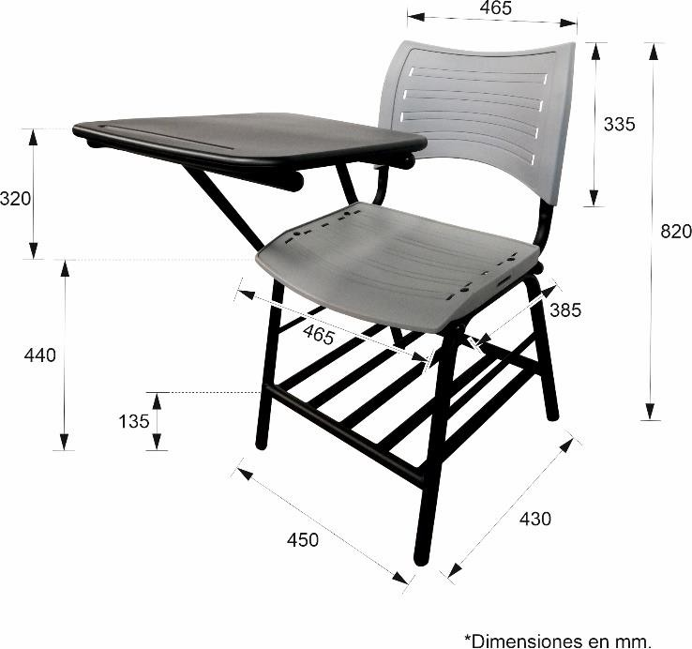 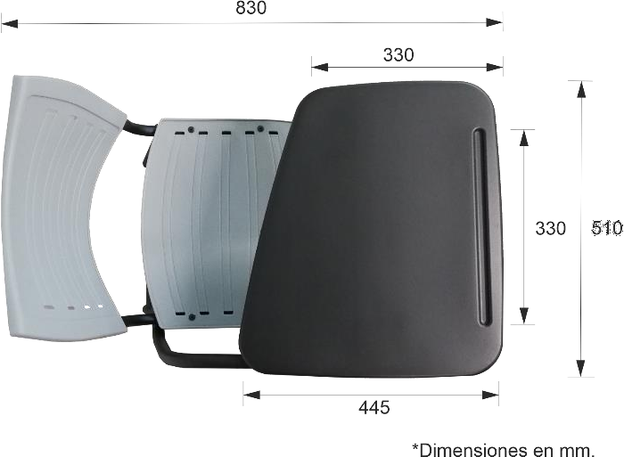
3 | SILLA PARA PROFESOR.: ESTRUCTURA: de perfil redondo tubular de acero en 1” de diámetro calibre 18; refuerzos laterales de perfil redondo tubular de acero en 1/2" de diámetro calibre 18; travesaños frontal y traseros de perfil redondo tubular de acero en 5/8" de diámetro, calibre 18. Asiento y respaldo de perfil ovalado tubular de acero en forma de “L” con dimensiones de 1 1/8" x 19/32", calibre 18. Las uniones entre las piezas son en base a soldadura de microalambre a gas CO2. Pintura electrostática en polvo (epóxica) color negro. RESPALDO Y ASIENTO: en copolimero de polipropileno con retardante a la flama y libre de metales pesados. El respaldo contiene 8 perforaciones rectangulares de 6 x 22 mm y el asiento 10 perforaciones de 7 x 21 mm. El asiento está engrapado a la estructura con 8 grapas y contiene un nervado de 12 costillas además de topes para asentarse en la estructura. Diseño ergonómico. Fijación del respaldo por medio de tapones con perno y para el asiento engrapado a la estructura y remaches de aluminio de ala ancha. REGATONES: en polipropileno de alta densidad. Tipo plano externos, color negro. PESO MÁXIMO DE RESISTENCIA: 160 kgs. COLORES: Respaldo y asiento en gris, estructura en negro; con la gama de colores del licitante de acuerdo a su catálogo.TIEMPO DE GARANTÍA: 5 años. INSTALACIÓN: Armadas y sin embalaje. | 